2021_02_data
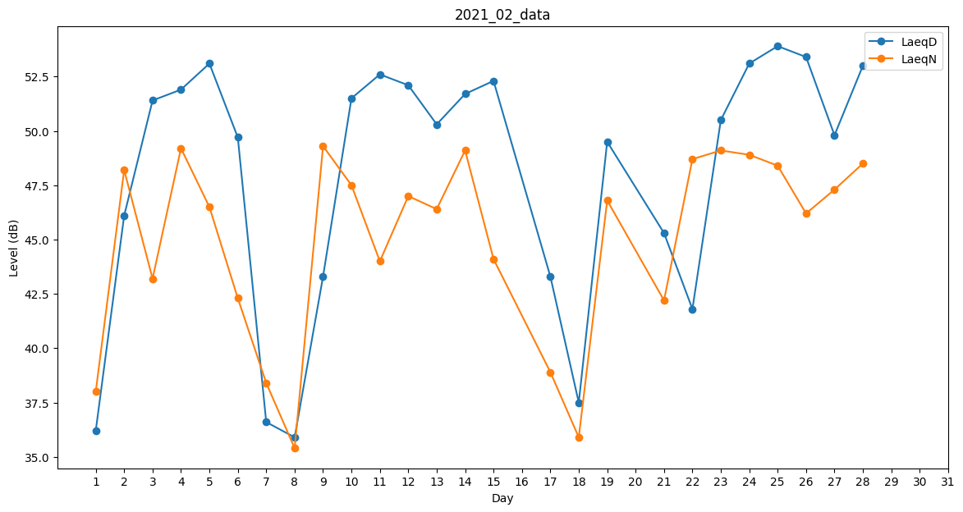
Day | LaeqD | LaeqN
1 | 36.2 | 38
2 | 46.1 | 48.2
3 | 51.4 | 43.2
4 | 51.9 | 49.2
5 | 53.1 | 46.5
6 | 49.7 | 42.3
7 | 36.6 | 38.4
8 | 35.9 | 35.4
9 | 43.3 | 49.3
10 | 51.5 | 47.5
11 | 52.6 | 44
12 | 52.1 | 47
13 | 50.3 | 46.4
14 | 51.7 | 49.1
15 | 52.3 | 44.1
16 | 0 | 35.4
17 | 43.3 | 38.9
18 | 37.5 | 35.9
19 | 49.5 | 46.8
20 | 45.3 | 0
21 | 45.3 | 42.2
22 | 41.8 | 48.7
23 | 50.5 | 49.1
24 | 53.1 | 48.9
25 | 53.9 | 48.4
26 | 53.4 | 46.2
27 | 49.8 | 47.3
28 | 53 | 48.5

